상품제안서
(정품)라미 룩스수성펜 | 상품코드: F26508

 |  |  |  |  |  |  | 02-412-0044 | www.easy1.co.kr
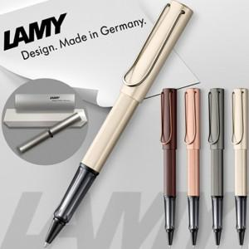

【상세/제작정보】 | 기본수량 미만 인쇄비 추가. 선물포장및 쇼핑백 별도문의.

【인쇄/포장옵션】 | 레이저, 개별인쇄 / 포장지포장

【공급단가】 | 수량 | 30~ | 60~ | 100~ | 300~ | 500~
*VAT별도 | 단가 | 50,500원 | 49,690원 | 48,480원 | 47,260원 | 46,460원

【상품 URL】 | https://dev.easy1.co.kr:443/src/goods_detail.php?gdno=26508

